2025成果物
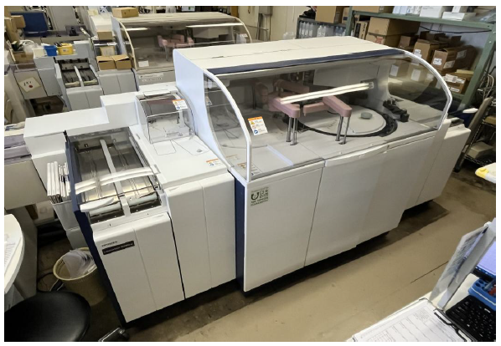
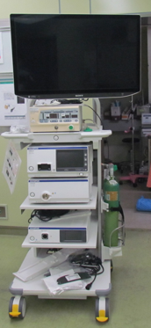
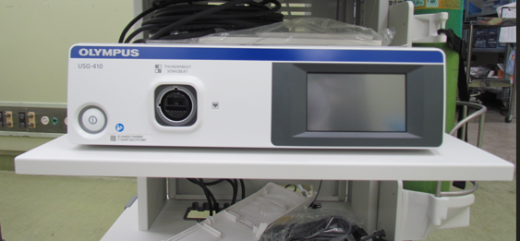
2025年度 医療機器等の整備

宮城利府掖済会病院 | 横浜掖済会病院（電医療情報システム（更新費用））
（電子カルテシステム・オーダリングシステム・看護支援システム）

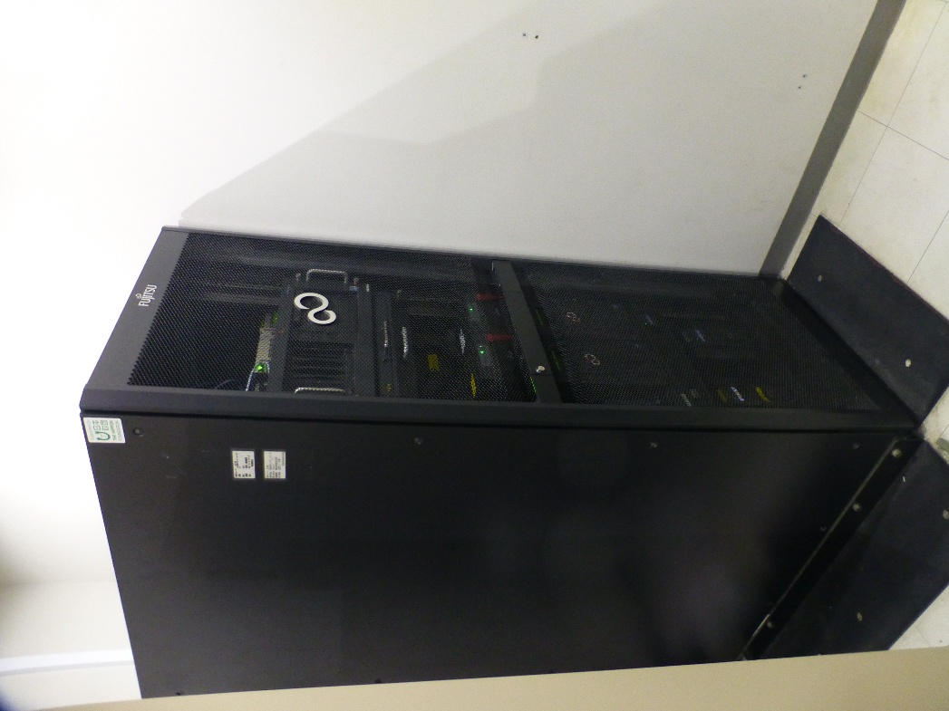
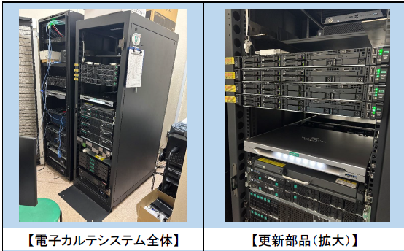

名古屋掖済会病院（生化学自動分析装置） | 長崎掖済会病院（外科用内視鏡システム）

